关系图
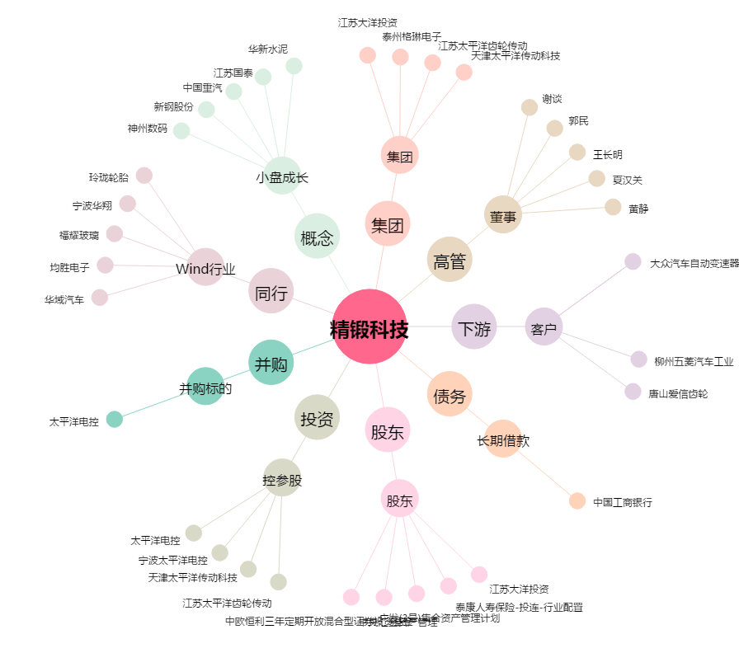
精锻科技[300258.SZ] - 关系概览图

